Лист 1
Прайс-лист
МИР ПРЯЖИ

В валюте: руб. (курс 1).
Цены указаны на 07.08.2020

№ | Номенклатура/ Характеристика номенклатуры | Описание | Изображение | Артикул | Цена | Ед. | Остаток | Ссылка на сайт
 | Тычинки Magic 4 Hobby арт. MG.ST.201.04 упак 84 шт, | Тычинки двусторонние MAGIC 4 HOBBY MG.ST.201-04 84шт/уп | 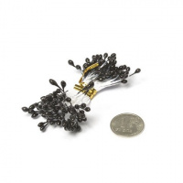 | MG.ST.201.04 | 16.81 |  |  | Изображение
 | Тычинки Magic 4 Hobby арт. MG.ST.201.04 упак 84 шт, |  |  |  | 16.81 | упак | 6 | Изображение
 | Тычинки Magic 4 Hobby арт. MG.ST.201.06 упак 84 шт, | Тычинки двусторонние MAGIC 4 HOBBY MG.ST.201-06 84шт/уп | 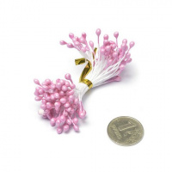 | MG.ST.201.06 | 15.73 |  |  | Изображение
 | Тычинки Magic 4 Hobby арт. MG.ST.201.06 упак 84 шт, |  |  |  | 15.73 | упак | 6 | Изображение
 | Тычинки Magic 4 Hobby арт. MG.ST.201.07 упак 84 шт, розовый | Тычинки Magic 4 Hobby арт. MG.ST.201.07 упак 84 шт, розовый | 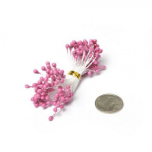 | MG.ST.201.07 | 15.73 |  |  | Изображение
 | Тычинки Magic 4 Hobby арт. MG.ST.201.07 упак 84 шт, розовый |  |  |  | 15.73 | упак | 9 | Изображение
 | Тычинки Magic 4 Hobby арт. MG.ST.201.08 упак 84 шт, | Тычинки двусторонние MAGIC 4 HOBBY MG.ST.201-08 84шт/уп | 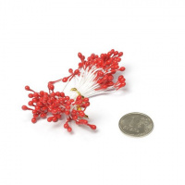 | MG.ST.201.08 | 16.77 |  |  | Изображение
 | Тычинки Magic 4 Hobby арт. MG.ST.201.08 упак 84 шт, |  |  |  | 16.77 | упак | 2 | Изображение
 | Тычинки Magic 4 Hobby арт. MG.ST.201.09 упак 80 шт, персиковый | Тычинки Magic 4 Hobby арт.MG.ST.201.09 упак 80 шт, персиковый | 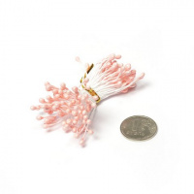 | MG.ST.201.09 | 15.73 |  |  | Изображение
 | Тычинки Magic 4 Hobby арт. MG.ST.201.09 упак 80 шт, персиковый |  |  |  | 15.73 | упак | 6 | Изображение
 | Тычинки Magic 4 Hobby арт. MG.ST.201.10 упак 84 шт, тем. шоколад | Тычинки Magic 4 Hobby арт. MG.ST.201.10 упак 84 шт, тем. шоколад | 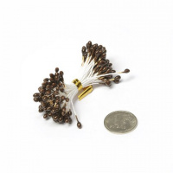 | MG.ST.201.10 | 15.73 |  |  | Изображение
 | Тычинки Magic 4 Hobby арт. MG.ST.201.10 упак 84 шт, тем. шоколад |  |  |  | 15.73 | упак | 4 | Изображение
 | Тычинки Magic 4 Hobby арт. MG.ST.201.15 упак 84 шт, сирень | Тычинки Magic 4 Hobby арт.MG.ST.201.15 упак 84 шт, сирень | 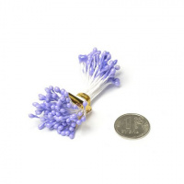 | MG.ST.201.15 | 15.73 |  |  | Изображение
 | Тычинки Magic 4 Hobby арт. MG.ST.201.15 упак 84 шт, сирень |  |  |  | 15.73 | упак | 4 | Изображение
 | Тычинки Magic 4 Hobby арт. MG.ST.201.16 упак 84 шт, фиолетовый | Тычинки Magic 4 Hobby арт.MG.ST.201.16 упак 84 шт, фиолетовый | 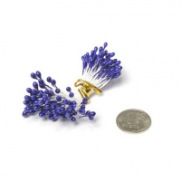 | MG.ST.201.16 | 15.73 |  |  | Изображение
 | Тычинки Magic 4 Hobby арт. MG.ST.201.16 упак 84 шт, фиолетовый |  |  |  | 15.73 | упак | 6 | Изображение
 | Тычинки Magic 4 Hobby арт. MG.ST.202.02 упак 80 шт, | Тычинки двусторонние MAGIC 4 HOBBY MG.ST.202-02 80шт/уп, цв. т.серый | 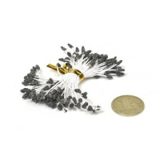 | MG.ST.202.02 | 17.81 |  |  | Изображение
 | Тычинки Magic 4 Hobby арт. MG.ST.202.02 упак 80 шт, |  |  |  | 17.81 | упак | 8 | Изображение
 | Тычинки Magic 4 Hobby арт. MG.ST.202.03 упак 80 шт, голубой глиттер | Тычинки Magic 4 Hobby арт. MG.ST.202.03 упак 80 шт, голубой глиттер | 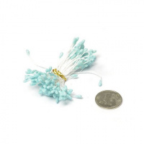 | MG.ST.202.03 | 16.77 |  |  | Изображение
 | Тычинки Magic 4 Hobby арт. MG.ST.202.03 упак 80 шт, голубой глиттер |  |  |  | 16.77 | упак | 2 | Изображение
 | Тычинки Magic 4 Hobby арт. MG.ST.202.04 упак 80 шт, зеленый глиттер | Тычинки Magic 4 Hobby арт.MG.ST.202.04 упак 80 шт, зеленый глиттер | 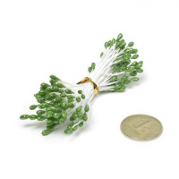 | MG.ST.202.04 | 16.77 |  |  | Изображение
 | Тычинки Magic 4 Hobby арт. MG.ST.202.04 упак 80 шт, зеленый глиттер |  |  |  | 16.77 | упак | 4 | Изображение
 | Тычинки Magic 4 Hobby арт. MG.ST.202.05 упак 80 шт, синий глиттер | Тычинки Magic 4 Hobby арт.MG.ST.202.05 упак 80 шт, синий глиттер | 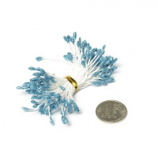 | MG.ST.202.05 | 16.77 |  |  | Изображение
 | Тычинки Magic 4 Hobby арт. MG.ST.202.05 упак 80 шт, синий глиттер |  |  |  | 16.77 | упак | 6 | Изображение
 | Тычинки Magic 4 Hobby арт. MG.ST.202.06 упак 80 шт, красный глиттер | Тычинки Magic 4 Hobby арт.MG ST202-06, упак 80 шт, красный глиттер | 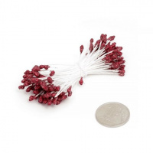 | MG.ST.202.06 | 16.77 |  |  | Изображение
 | Тычинки Magic 4 Hobby арт. MG.ST.202.06 упак 80 шт, красный глиттер |  |  |  | 16.77 | упак | 2 | Изображение
 | Тычинки Magic 4 Hobby арт. MG.ST.202.07 упак 80 шт, | Тычинки двусторонние MAGIC 4 HOBBY MG.ST.202-07 80шт/уп, цв. серый | 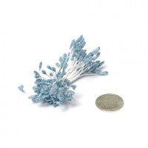 | MG.ST.202.07 | 16.77 |  |  | Изображение
 | Тычинки Magic 4 Hobby арт. MG.ST.202.07 упак 80 шт, |  |  |  | 16.77 | упак | 6 | Изображение
 | Тычинки Magic 4 Hobby арт. MG.ST.202.09 упак 80 шт, малиновый глиттер | Тычинки Magic 4 Hobby арт.MG.ST.202.09 упак 80 шт, малиновый глиттер | 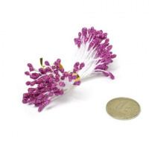 | MG.ST.202.09 | 16.77 |  |  | Изображение
 | Тычинки Magic 4 Hobby арт. MG.ST.202.09 упак 80 шт, малиновый глиттер |  |  |  | 16.77 | упак | 5 | Изображение
 | Тычинки Magic 4 Hobby арт. MG.ST.202.10 упак 80 шт, розовый | Тычинки Magic 4 Hobby арт.MG ST202-10, упак 80 шт, розовый | 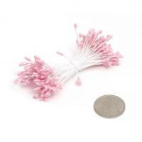 | MG.ST.202.10 | 16.77 |  |  | Изображение
 | Тычинки Magic 4 Hobby арт. MG.ST.202.10 упак 80 шт, розовый |  |  |  | 16.77 | упак | 4 | Изображение
 | Тычинки Magic 4 Hobby арт. MG.ST.202.11 упак 80 шт, | Тычинки двусторонние MAGIC 4 HOBBY MG.ST.202-11 80шт/уп, цв. фиолет. | 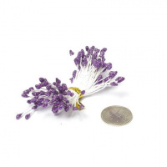 | MG.ST.202.11 | 16.77 |  |  | Изображение
 | Тычинки Magic 4 Hobby арт. MG.ST.202.11 упак 80 шт, |  |  |  | 16.77 | упак | 10 | Изображение
 | Тычинки Magic 4 Hobby арт. MG.ST.202.12 упак 80 шт, лимон | Тычинки Magic 4 Hobby арт.MG.ST.202.12 упак 80 шт, лимон | 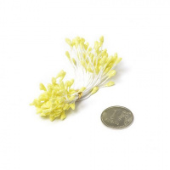 | MG.ST.202.12 | 16.77 |  |  | Изображение
 | Тычинки Magic 4 Hobby арт. MG.ST.202.12 упак 80 шт, лимон |  |  |  | 16.77 | упак | 3 | Изображение
 | Тычинки Magic 4 Hobby арт. MG.ST.202.13 упак 80 шт, | Тычинки двусторонние MAGIC 4 HOBBY MG.ST.202-13 80шт/уп, цв.серень | 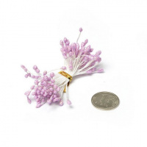 | MG.ST.202.13 | 16.77 |  |  | Изображение
 | Тычинки Magic 4 Hobby арт. MG.ST.202.13 упак 80 шт, |  |  |  | 16.77 | упак | 8 | Изображение
 | Тычинки Magic 4 Hobby арт. MG.ST.202.14 упак 80 шт, | Тычинки двусторонние MAGIC 4 HOBBY MG.ST.202-14 80шт/уп, цв.золото | 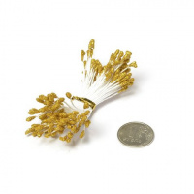 | MG.ST.202.14 | 16.77 |  |  | Изображение
 | Тычинки Magic 4 Hobby арт. MG.ST.202.14 упак 80 шт, |  |  |  | 16.77 | упак | 6 | Изображение
 | Тычинки Magic 4 Hobby арт. MG.ST.202.15 упак 80 шт, | Тычинки двусторонние MAGIC 4 HOBBY MG.ST.202-15 80шт/уп, цв. серебро | 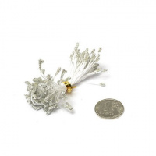 | MG.ST.202.15 | 16.77 |  |  | Изображение
 | Тычинки Magic 4 Hobby арт. MG.ST.202.15 упак 80 шт, |  |  |  | 16.77 | упак | 1 | Изображение
 | Тычинки Magic 4 Hobby арт. MG.ST.202.16 упак 80 шт, | Тычинки двусторонние MAGIC 4 HOBBY MG.ST.202-16 80шт/уп, цв.медь | 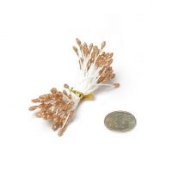 | MG.ST.202.16 | 16.77 |  |  | Изображение
 | Тычинки Magic 4 Hobby арт. MG.ST.202.16 упак 80 шт, |  |  |  | 16.77 | упак | 5 | Изображение
 | Тычинки Magic 4 Hobby арт. MG.ST.203.02 упак 86 шт, | Тычинки двусторонние MAGIC 4 HOBBY MG.ST.203-02 86шт/уп, цв.золото | 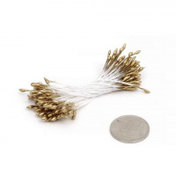 | MG.ST.203.02 | 12.59 |  |  | Изображение
 | Тычинки Magic 4 Hobby арт. MG.ST.203.02 упак 86 шт, |  |  |  | 12.59 | упак | 1 | Изображение
 | Тычинки Magic 4 Hobby арт. MG.ST.203.04 упак 86 шт, | Тычинки двусторонние MAGIC 4 HOBBY MG.ST.203-04 86шт/уп цв.черн. | 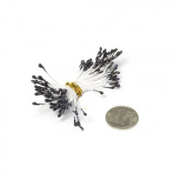 | MG.ST.203.04 | 12.59 |  |  | Изображение
 | Тычинки Magic 4 Hobby арт. MG.ST.203.04 упак 86 шт, |  |  |  | 12.59 | упак | 3 | Изображение
 | Тычинки Magic 4 Hobby арт. MG.ST.203.05 упак 86 шт, | Тычинки двусторонние MAGIC 4 HOBBY MG.ST.203-05 86шт/уп, цв. синий | 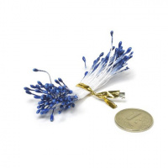 | MG.ST.203.05 | 12.59 |  |  | Изображение
 | Тычинки Magic 4 Hobby арт. MG.ST.203.05 упак 86 шт, |  |  |  | 12.59 | упак | 10 | Изображение
 | Тычинки Magic 4 Hobby арт. MG.ST.203.06 упак 86 шт, | Тычинки двусторонние MAGIC 4 HOBBY MG.ST.203-06 86шт/уп, цв. фиолет. | 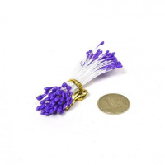 | MG.ST.203.06 | 15.73 |  |  | Изображение
 | Тычинки Magic 4 Hobby арт. MG.ST.203.06 упак 86 шт, |  |  |  | 15.73 | упак | 6 | Изображение
 | Тычинки Magic 4 Hobby арт. MG.ST.203.08 упак 86 шт, | Тычинки двусторонние MAGIC 4 HOBBY MG.ST.203-08 86шт/уп, цв. розов. | 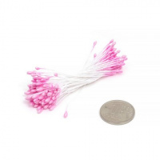 | MG.ST.203.08 | 13.63 |  |  | Изображение
 | Тычинки Magic 4 Hobby арт. MG.ST.203.08 упак 86 шт, |  |  |  | 13.63 | упак | 10 | Изображение
 | Тычинки Magic 4 Hobby арт. MG.ST.203.10 упак 80 шт, | Тычинки двусторонние MAGIC 4 HOBBY MG.ST.203-10 80шт/уп, цв.голубой | 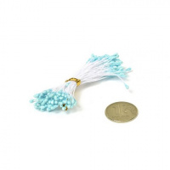 | MG.ST.203.10 | 13.63 |  |  | Изображение
 | Тычинки Magic 4 Hobby арт. MG.ST.203.10 упак 80 шт, |  |  |  | 13.63 | упак | 2 | Изображение
 | Тычинки Magic 4 Hobby арт. MG.ST.203.11 упак 86 шт, | Тычинки Magic 4 Hobby арт. MG.ST.203.11 упак 86 шт, | 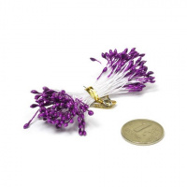 | MG.ST.203.11 | 12.59 |  |  | Изображение
 | Тычинки Magic 4 Hobby арт. MG.ST.203.11 упак 86 шт, |  |  |  | 12.59 | упак | 1 | Изображение
 | Тычинки Magic 4 Hobby арт. MG.ST.203.12 упак 50 шт, | Тычинки двусторонние MAGIC 4 HOBBY MG.ST.203-12 50шт/уп, цв.св.зеленый | 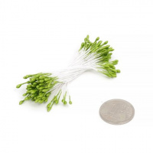 | MG.ST.203.12 | 12.59 |  |  | Изображение
 | Тычинки Magic 4 Hobby арт. MG.ST.203.12 упак 50 шт, |  |  |  | 12.59 | упак | 8 | Изображение
 | Тычинки Magic 4 Hobby арт. MG.ST.203.13 упак 50 шт, | Тычинки двусторонние MAGIC 4 HOBBY MG.ST.203-13 50шт/уп, цв.красный | 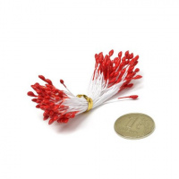 | MG.ST.203.13 | 12.59 |  |  | Изображение
 | Тычинки Magic 4 Hobby арт. MG.ST.203.13 упак 50 шт, |  |  |  | 12.59 | упак | 10 | Изображение
 | Тычинки Magic 4 Hobby арт. MG.ST.203.14 упак 86 шт, | Тычинки Magic 4 Hobby арт. MG.ST.203.14 упак 86 шт, | 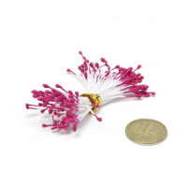 | MG.ST.203.14 | 12.59 |  |  | Изображение
 | Тычинки Magic 4 Hobby арт. MG.ST.203.14 упак 86 шт, |  |  |  | 12.59 | упак | 5 | Изображение
 | Тычинки Magic 4 Hobby арт. MG.ST.203.16 упак 50 шт, коричневый | Тычинки Magic 4 Hobby арт. MG.ST.203.16 упак 50 шт, коричневый | 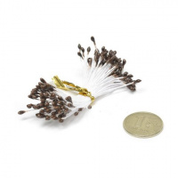 | MG.ST.203.16 | 12.59 |  |  | Изображение
 | Тычинки Magic 4 Hobby арт. MG.ST.203.16 упак 50 шт, коричневый |  |  |  | 12.59 | упак | 4 | Изображение
 | Тычинки Magic 4 Hobby арт. MG.ST.203.17 упак 50 шт, салатовый | Тычинки Magic 4 Hobby арт. MG.ST.203.17 упак 50 шт, салатовый | 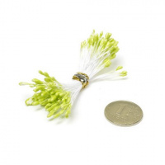 | MG.ST.203.17 | 12.59 |  |  | Изображение
 | Тычинки Magic 4 Hobby арт. MG.ST.203.17 упак 50 шт, салатовый |  |  |  | 12.59 | упак | 3 | Изображение
 | Тычинки Magic 4 Hobby арт. MG.ST.204.04 упак 80 шт, | Тычинки двусторонние MAGIC 4 HOBBY MG.ST.204-04 80шт/уп, цв.сирень | 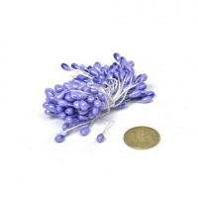 | MG.ST.204.04 | 20.96 |  |  | Изображение
 | Тычинки Magic 4 Hobby арт. MG.ST.204.04 упак 80 шт, |  |  |  | 20.96 | упак | 8 | Изображение
 | Тычинки Magic 4 Hobby арт. MG.ST.204.05 упак 80 шт, | Тычинки двусторонние MAGIC 4 HOBBY MG.ST.204-05 80шт/уп, цв. фуксия | 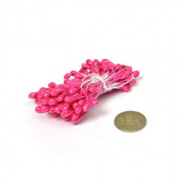 | MG.ST.204.05 | 20.96 |  |  | Изображение
 | Тычинки Magic 4 Hobby арт. MG.ST.204.05 упак 80 шт, |  |  |  | 20.96 | упак | 9 | Изображение
 | Тычинки Magic 4 Hobby арт. MG.ST.204.07 упак 80 шт, | Тычинки двусторонние MAGIC 4 HOBBY MG.ST.204-07 80шт/уп цв.зелен. | 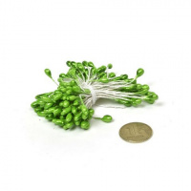 | MG.ST.204.07 | 20.96 |  |  | Изображение
 | Тычинки Magic 4 Hobby арт. MG.ST.204.07 упак 80 шт, |  |  |  | 20.96 | упак | 7 | Изображение
 | Тычинки Magic 4 Hobby арт. MG.ST.204.08 упак 80 шт, | Тычинки двусторонние MAGIC 4 HOBBY MG.ST.204-08 80шт/уп, цв. голуб. | 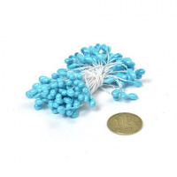 | MG.ST.204.08 | 20.96 |  |  | Изображение
 | Тычинки Magic 4 Hobby арт. MG.ST.204.08 упак 80 шт, |  |  |  | 20.96 | упак | 8 | Изображение
 | Тычинки Magic 4 Hobby арт. MG.ST.204.09 упак 80 шт, | Тычинки двусторонние MAGIC 4 HOBBY MG.ST.204-09 80шт/уп, цв. розовый | 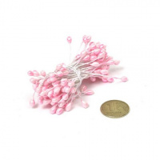 | MG.ST.204.09 | 20.96 |  |  | Изображение
 | Тычинки Magic 4 Hobby арт. MG.ST.204.09 упак 80 шт, |  |  |  | 20.96 | упак | 8 | Изображение
 | Тычинки Magic 4 Hobby арт. MG.ST.204.10 упак 80 шт, коричневый | Тычинки Magic 4 Hobby арт. MG.ST.204.10 упак 80 шт, коричневый | 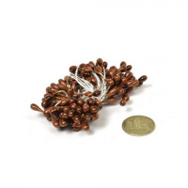 | MG.ST.204.10 | 20.96 |  |  | Изображение
 | Тычинки Magic 4 Hobby арт. MG.ST.204.10 упак 80 шт, коричневый |  |  |  | 20.96 | упак | 9 | Изображение
 | Тычинки Magic 4 Hobby арт. MG.ST.204.12 упак 80 шт, под золото | Тычинки Magic 4 Hobby арт. MG.ST.204.12 упак 80 шт, под золото | 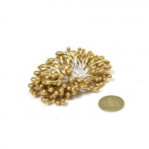 | MG.ST.204.12 | 20.96 |  |  | Изображение
 | Тычинки Magic 4 Hobby арт. MG.ST.204.12 упак 80 шт, под золото |  |  |  | 20.96 | упак | 8 | Изображение
 | Тычинки Magic 4 Hobby арт. MG.ST.204.14 упак 80 шт, | Тычинки двусторонние MAGIC 4 HOBBY MG.ST.204-14 80шт/уп, цв.фиолет | 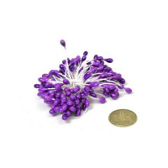 | MG.ST.204.14 | 20.96 |  |  | Изображение
 | Тычинки Magic 4 Hobby арт. MG.ST.204.14 упак 80 шт, |  |  |  | 20.96 | упак | 2 | Изображение
 | Тычинки Magic 4 Hobby арт. MG.ST.205.02 упак 80 шт, черный | Тычинки Magic 4 Hobby арт. MG.ST.205.02 упак 80 шт, черный | 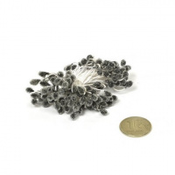 | MG.ST.205.02 | 26.92 |  |  | Изображение
 | Тычинки Magic 4 Hobby арт. MG.ST.205.02 упак 80 шт, черный |  |  |  | 26.92 | упак | 8 | Изображение
 | Тычинки Magic 4 Hobby арт. MG.ST.205.03 упак 80 шт, фисташковый | Тычинки Magic 4 Hobby арт. MG.ST.205.03 упак 80 шт, фисташковый | 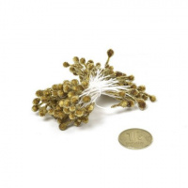 | MG.ST.205.03 | 26.92 |  |  | Изображение
 | Тычинки Magic 4 Hobby арт. MG.ST.205.03 упак 80 шт, фисташковый |  |  |  | 26.92 | упак | 7 | Изображение
 | Тычинки Magic 4 Hobby арт. MG.ST.205.05 упак 80 шт, | Тычинки двусторонние MAGIC 4 HOBBY MG.ST.205-05 80шт/уп, цв. розовый | 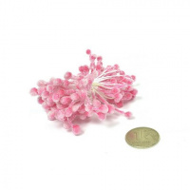 | MG.ST.205.05 | 26.21 |  |  | Изображение
 | Тычинки Magic 4 Hobby арт. MG.ST.205.05 упак 80 шт, |  |  |  | 26.21 | упак | 8 | Изображение
 | Тычинки Magic 4 Hobby арт. MG.ST.205.06 упак 80 шт, | Тычинки двусторонние MAGIC 4 HOBBY MG.ST.205-06 80шт/уп, цв. желтый | 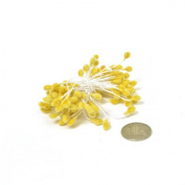 | MG.ST.205.06 | 26.21 |  |  | Изображение
 | Тычинки Magic 4 Hobby арт. MG.ST.205.06 упак 80 шт, |  |  |  | 26.21 | упак | 8 | Изображение
 | Тычинки Magic 4 Hobby арт. MG.ST.205.07 упак 80 шт, | Тычинки двусторонние MAGIC 4 HOBBY MG.ST.205-07 80шт/уп, цв. голуб. | 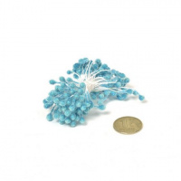 | MG.ST.205.07 | 26.21 |  |  | Изображение
 | Тычинки Magic 4 Hobby арт. MG.ST.205.07 упак 80 шт, |  |  |  | 26.21 | упак | 7 | Изображение
 | Тычинки Magic 4 Hobby арт. MG.ST.205.08 упак 80 шт, | Тычинки двусторонние MAGIC 4 HOBBY MG.ST.205-08 80шт/уп, цв. оранж. | 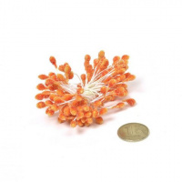 | MG.ST.205.08 | 26.21 |  |  | Изображение
 | Тычинки Magic 4 Hobby арт. MG.ST.205.08 упак 80 шт, |  |  |  | 26.21 | упак | 6 | Изображение
 | Тычинки Magic 4 Hobby арт. MG.ST.205.09 упак 80 шт, | Тычинки двусторонние MAGIC 4 HOBBY MG.ST.205-09 80шт/уп | 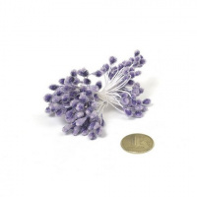 | MG.ST.205.09 | 26.21 |  |  | Изображение
 | Тычинки Magic 4 Hobby арт. MG.ST.205.09 упак 80 шт, |  |  |  | 26.21 | упак | 2 | Изображение
 | Тычинки Magic 4 Hobby арт. MG.ST.206.01 упак 80 шт, | Тычинки двусторонние MAGIC 4 HOBBY MG.ST.206-01 80шт/уп | 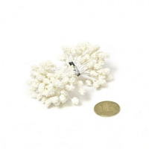 | MG.ST.206.01 | 31.33 |  |  | Изображение
 | Тычинки Magic 4 Hobby арт. MG.ST.206.01 упак 80 шт, |  |  |  | 31.33 | упак | 1 | Изображение
 | Тычинки Magic 4 Hobby арт. MG.ST.206.02 упак 80 шт, корич./белый | Тычинки Magic 4 Hobby арт. MG.ST.206.02 упак 80 шт, корич./белый |  | MG.ST.206.02 | 23.69 |  |  | Изображение
 | Тычинки Magic 4 Hobby арт. MG.ST.206.02 упак 80 шт, корич./белый |  |  |  | 23.69 | упак | 1 | Изображение
 | Тычинки Magic 4 Hobby арт. MG.ST.206.04 упак 80 шт, красный/белый | Тычинки Magic 4 Hobby арт. MG.ST.206.04 упак 80 шт, красный/белый |  | MG.ST.206.04 | 23.07 |  |  | Изображение
 | Тычинки Magic 4 Hobby арт. MG.ST.206.04 упак 80 шт, красный/белый |  |  |  | 23.07 | упак | 1 | Изображение
 | Тычинки Magic 4 Hobby арт. MG.ST.206.06 упак 80 шт, | Тычинки двусторонние MAGIC 4 HOBBY MG.ST.206-06 80шт/уп |  | MG.ST.206.06 | 31.33 |  |  | Изображение
 | Тычинки Magic 4 Hobby арт. MG.ST.206.06 упак 80 шт, |  |  |  | 31.33 | упак | 1 | Изображение
 | Тычинки Magic 4 Hobby арт. MG.ST.206.08 упак 80 шт, | Тычинки двусторонние MAGIC 4 HOBBY MG.ST.206-08 80шт/уп |  | MG.ST.206.08 | 23.07 |  |  | Изображение
 | Тычинки Magic 4 Hobby арт. MG.ST.206.08 упак 80 шт, |  |  |  | 23.07 | упак | 1 | Изображение
 | Тычинки Magic 4 Hobby арт. MG.ST.206.10 упак 80 шт, салат/белый | Тычинки Magic 4 Hobby арт. MG.ST.206.10 упак 80 шт, салат/белый |  | MG.ST.206.10 | 23.69 |  |  | Изображение
 | Тычинки Magic 4 Hobby арт. MG.ST.206.10 упак 80 шт, салат/белый |  |  |  | 23.69 | упак | 1 | Изображение
 | Тычинки Magic 4 Hobby арт. MG.ST.207.06 упак 40 шт, | Тычинки MAGIC 4 HOBBY MG.ST.207-06 40шт/уп |  | MG.ST.207.06 | 38.35 |  |  | Изображение
 | Тычинки Magic 4 Hobby арт. MG.ST.207.06 упак 40 шт, |  |  |  | 38.35 | упак | 1 | Изображение
 | Тычинки Magic 4 Hobby арт. MG.ST.209.02 упак 80 шт, | Тычинки двусторонние MAGIC 4 HOBBY MG.ST.209-02 80шт/уп, цв. белый |  | MG.ST.209.02 | 36.69 |  |  | Изображение
 | Тычинки Magic 4 Hobby арт. MG.ST.209.02 упак 80 шт, |  |  |  | 36.69 | упак | 3 | Изображение
 | Тычинки Magic 4 Hobby арт. MG.ST.209.04 упак 80 шт, | Тычинки двусторонние MAGIC 4 HOBBY MG.ST.209-04 80шт/уп, цв. розовый |  | MG.ST.209.04 | 36.69 |  |  | Изображение
 | Тычинки Magic 4 Hobby арт. MG.ST.209.04 упак 80 шт, |  |  |  | 36.69 | упак | 5 | Изображение
 | Тычинки Magic 4 Hobby арт. MG.ST.209.05 упак 80 шт, | Тычинки двусторонние MAGIC 4 HOBBY MG.ST.209-05 80шт/уп, цв. св.желтый |  | MG.ST.209.05 | 36.69 |  |  | Изображение
 | Тычинки Magic 4 Hobby арт. MG.ST.209.05 упак 80 шт, |  |  |  | 36.69 | упак | 4 | Изображение
 | Тычинки Magic 4 Hobby арт. MG.ST.209.06 упак 80 шт, | Тычинки двусторонние MAGIC 4 HOBBY MG.ST.209-06 80шт/уп, цв.красный |  | MG.ST.209.06 | 36.69 |  |  | Изображение
 | Тычинки Magic 4 Hobby арт. MG.ST.209.06 упак 80 шт, |  |  |  | 36.69 | упак | 5 | Изображение
 | Тычинки Magic 4 Hobby арт. MG.ST.209.07 упак 80 шт, | Тычинки двусторонние MAGIC 4 HOBBY MG.ST.209-07 80шт/уп, цв.т.синий |  | MG.ST.209.07 | 36.69 |  |  | Изображение
 | Тычинки Magic 4 Hobby арт. MG.ST.209.07 упак 80 шт, |  |  |  | 36.69 | упак | 8 | Изображение
 | Тычинки Magic 4 Hobby арт. MG.ST.214.03 упак 80 шт, розовый | Тычинки Magic 4 Hobby арт.MG.ST.214.03 упак 80 шт, розовый |  | MG.ST.214.03 | 16.15 |  |  | Изображение
 | Тычинки Magic 4 Hobby арт. MG.ST.214.03 упак 80 шт, розовый |  |  |  | 16.15 | упак | 3 | Изображение
 | Тычинки Magic 4 Hobby арт. MG.ST.214.06 упак 80 шт, жёлтый | Тычинки Magic 4 Hobby арт. MG.ST.214.06 упак 80 шт, жёлтый |  | MG.ST.214.06 | 15.73 |  |  | Изображение
 | Тычинки Magic 4 Hobby арт. MG.ST.214.06 упак 80 шт, жёлтый |  |  |  | 15.73 | упак | 1 | Изображение
 | Тычинки Magic 4 Hobby арт. MG.ST.214.08 упак 80 шт, | Тычинки двусторонние MAGIC 4 HOBBY MG.ST.214-08 80шт/уп, цв. синий |  | MG.ST.214.08 | 15.73 |  |  | Изображение
 | Тычинки Magic 4 Hobby арт. MG.ST.214.08 упак 80 шт, |  |  |  | 15.73 | упак | 3 | Изображение
 | Тычинки Magic 4 Hobby арт. MG.ST.214.09 упак 80 шт, т.коричневый | Тычинки Magic 4 Hobby арт. MG.ST.214.09 упак 80 шт, т.коричневый |  | MG.ST.214.09 | 15.73 |  |  | Изображение
 | Тычинки Magic 4 Hobby арт. MG.ST.214.09 упак 80 шт, т.коричневый |  |  |  | 15.73 | упак | 3 | Изображение
 | Тычинки Magic 4 Hobby арт. MG.ST.215.02 упак 80 шт, | Тычинки двусторонние MAGIC 4 HOBBY MG.ST.215-02 80шт/уп |  | MG.ST.215.02 | 15.73 |  |  | Изображение
 | Тычинки Magic 4 Hobby арт. MG.ST.215.02 упак 80 шт, |  |  |  | 15.73 | упак | 8 | Изображение
 | Тычинки Magic 4 Hobby арт. MG.ST.215.04 упак 80 шт, | Тычинки двусторонние MAGIC 4 HOBBY MG.ST.215-04 80шт/уп |  | MG.ST.215.04 | 15.73 |  |  | Изображение
 | Тычинки Magic 4 Hobby арт. MG.ST.215.04 упак 80 шт, |  |  |  | 15.73 | упак | 5 | Изображение
 | Тычинки Magic 4 Hobby арт. MG.ST.215.05 упак 80 шт, | Тычинки двусторонние MAGIC 4 HOBBY MG.ST.215-05 80шт/уп |  | MG.ST.215.05 | 15.73 |  |  | Изображение
 | Тычинки Magic 4 Hobby арт. MG.ST.215.05 упак 80 шт, |  |  |  | 15.73 | упак | 3 | Изображение
 | Тычинки Magic 4 Hobby арт. MG.ST.215.07 упак 80 шт, | Тычинки двусторонние MAGIC 4 HOBBY MG.ST.215-07 80шт/уп |  | MG.ST.215.07 | 15.73 |  |  | Изображение
 | Тычинки Magic 4 Hobby арт. MG.ST.215.07 упак 80 шт, |  |  |  | 15.73 | упак | 1 | Изображение
 | Тычинки Magic 4 Hobby арт. MG.ST.215.08 упак 80 шт, | Тычинки двусторонние MAGIC 4 HOBBY MG.ST.215-08 80шт/уп |  | MG.ST.215.08 | 15.73 |  |  | Изображение
 | Тычинки Magic 4 Hobby арт. MG.ST.215.08 упак 80 шт, |  |  |  | 15.73 | упак | 6 | Изображение
 | Тычинки Magic 4 Hobby арт. MG.ST.215.09 упак 80 шт, | Тычинки двусторонние MAGIC 4 HOBBY MG.ST.215-09 80шт/уп |  | MG.ST.215.09 | 15.73 |  |  | Изображение
 | Тычинки Magic 4 Hobby арт. MG.ST.215.09 упак 80 шт, |  |  |  | 15.73 | упак | 5 | Изображение
 | Тычинки Magic 4 Hobby арт. MG.ST.215.10 упак 80 шт, | Тычинки двусторонние MAGIC 4 HOBBY MG.ST.215-10 80шт/уп |  | MG.ST.215.10 | 15.73 |  |  | Изображение
 | Тычинки Magic 4 Hobby арт. MG.ST.215.10 упак 80 шт, |  |  |  | 15.73 | упак | 10 | Изображение
 | Тычинки Magic 4 Hobby арт.MG.ST.210.03 упак 45 шт, на проволоке арт. | Тычинки Magic 4 Hobby арт.MG.ST.210.03 упак 45 шт, на проволоке арт. |  | MG.ST.210.03 | 28.29 |  |  | Изображение
 | Тычинки Magic 4 Hobby арт.MG.ST.210.03 упак 45 шт, на проволоке арт. |  |  |  | 28.29 | упак | 5 | Изображение
 | Тычинки Magic 4 Hobby арт.MG.ST.210.06 упак 45 шт, на проволоке арт. | Тычинки Magic 4 Hobby арт.MG.ST.210.06 упак 45 шт, на проволоке арт. |  | MG.ST.210.06 | 28.29 |  |  | Изображение
 | Тычинки Magic 4 Hobby арт.MG.ST.210.06 упак 45 шт, на проволоке арт. |  |  |  | 28.29 | упак | 8 | Изображение
 | Тычинки Magic 4 Hobby на проволоке арт. MG.ST.210.04 упак 45 шт, св. розовый | Тычинки Magic 4 Hobby на проволоке арт. MG.ST.210.04 упак 45 шт, св. розовый |  | MG.ST.210.04 | 28.29 |  |  | Изображение
 | Тычинки Magic 4 Hobby на проволоке арт. MG.ST.210.04 упак 45 шт, св. розовый |  |  |  | 28.29 | упак | 8 | Изображение
 | Тычинки Magic 4 Hobby на проволоке арт. MG.ST.210.05 упак 45 шт, св. жёлтый | Тычинки Magic 4 Hobby на проволоке арт. MG.ST.210.05 упак 45 шт, св. жёлтый |  | MG.ST.210.05 | 28.29 |  |  | Изображение
 | Тычинки Magic 4 Hobby на проволоке арт. MG.ST.210.05 упак 45 шт, св. жёлтый |  |  |  | 28.29 | упак | 4 | Изображение
 | Тычинки Magic 4 Hobby на проволоке арт.MG ST210-07 уп.45 шт | Тычинки Magic 4 Hobby на проволоке арт.MG ST210-07 уп.45 шт |  | MG.ST.210.07 | 28.29 |  |  | Изображение
 | Тычинки Magic 4 Hobby на проволоке арт.MG ST210-07 уп.45 шт |  |  |  | 28.29 | упак | 5 | Изображение

